Forside
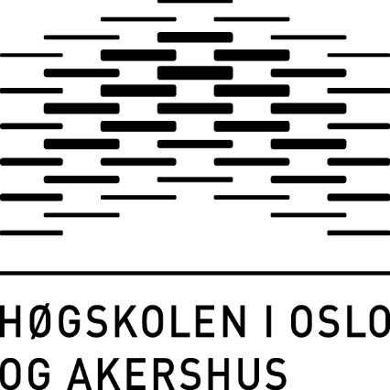
Seksjon for analyse og kvalitetsutvikling
Juni 2017

Sisteårsstudenten 2017
Bachelorprogrammer og 4-årige lærerutdanninger

 | Til innholdsfortegnelsen

